Sheet1
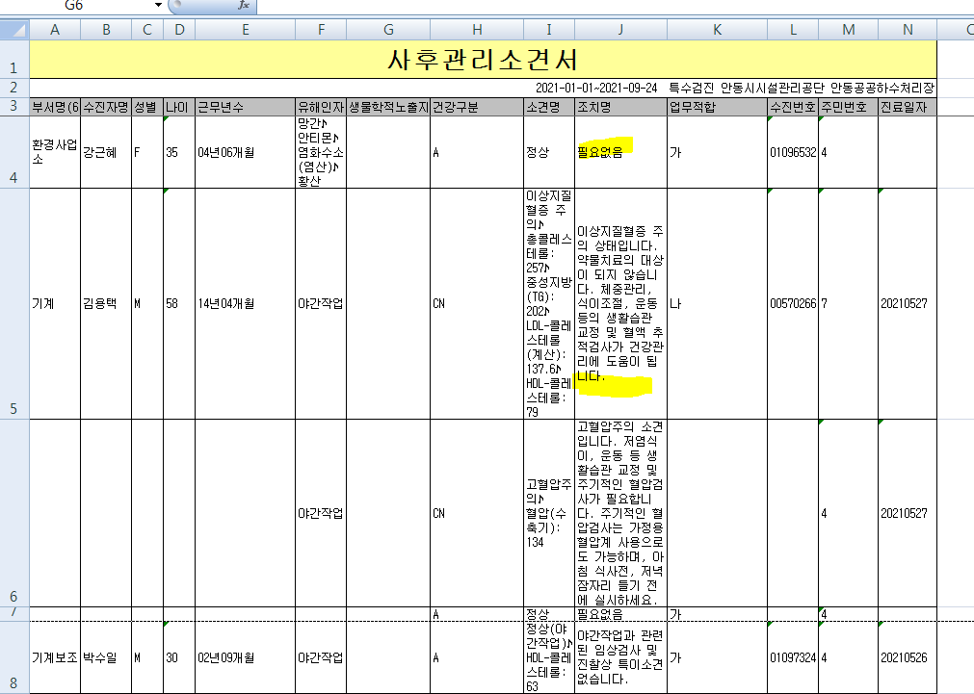
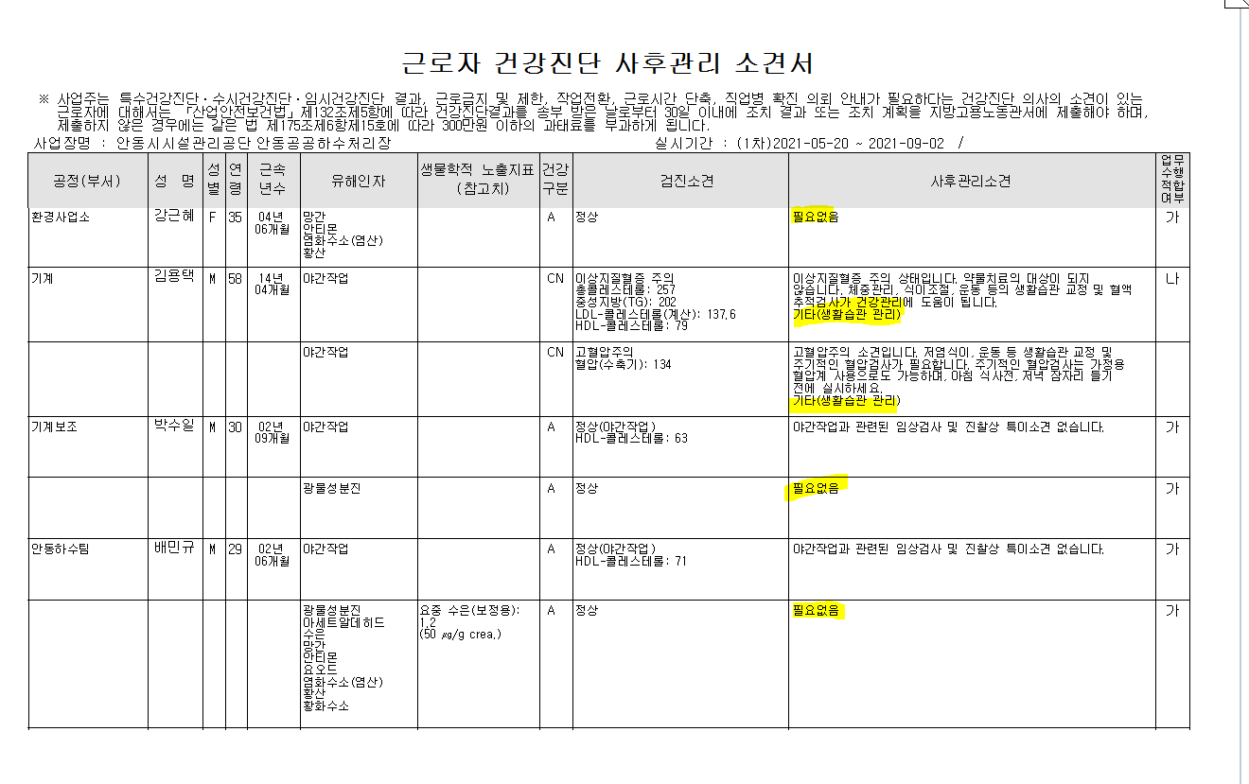
* 특수검진 사후관리소견서 출력양식에는 조치명에 사후관리소견이 들어가는데 현재 엑셀변환양식에는 사후관리소견이 안들어가고 있습니다. 확인부탁드립니다.

